MAY 2021
 | Timesheet
 | Employee ID : |  |  | Name : | นาย ธนกร ภูเฉลียว

 | Title : |  |  | Dept. :

 | Start Date : | 1-Nov-21 |  | Number of working days per month : |  |  |  | 29

Date | Day | Time |  |  |  | Hours
 |  | In | Out | In | Out | Normal | OT | Sick | Vacation | Personal
11/1/21 | 2021-11-01 | 9:00:00 | 12:00:00 | 13:00:00 | 18:00:00 | 8.00 | 0.00 | - | 0.00 | 0.00
11/2/21 | 2021-11-02 | 9:00:00 | 12:00:00 | 13:00:00 | 18:00:00 | 8.00 | 0.00 | 0.00 | 0.00 | 0.00
11/3/21 | 2021-11-03 | 9:00:00 | 12:00:00 | 13:00:00 | 18:00:00 | 8.00 | 0.00 | 0.00 | 0.00 | 0.00
11/4/21 | 2021-11-04 | 9:00:00 | 12:00:00 | 13:00:00 | 18:00:00 | 8.00 | 0.00 | 0.00 | 0.00 | 0.00
11/5/21 | 2021-11-05 | 9:00:00 | 12:00:00 | 13:00:00 | 18:00:00 | 8.00 | 0.00 | 0.00 | 0.00 | 0.00
11/6/21 | 2021-11-06 |  |  |  |  | 0.00 | 0.00 | 0.00 | 0.00 | 0.00
11/7/21 | 2021-11-07 |  |  |  |  | 0.00 | 0.00 | 0.00 | 0.00 | 0.00
11/8/21 | 2021-11-08 | 9:00:00 | 12:00:00 | 13:00:00 | 18:00:00 | 8.00 | 0.00 | 0.00 | 0.00 | 0.00
11/9/21 | 2021-11-09 | 9:00:00 | 12:00:00 | 13:00:00 | 18:00:00 | 8.00 | 0.00 | 0.00 | 0.00 | 8.00
11/10/21 | 2021-11-10 | 9:00:00 | 12:00:00 | 13:00:00 | 18:00:00 | 8.00 | 0.00 | 0.00 | 0.00 | 0.00
11/11/21 | 2021-11-11 | 9:00:00 | 12:00:00 | 13:00:00 | 18:00:00 | 8.00 | 0.00 | 0.00 | 0.00 | 0.00
11/12/21 | 2021-11-12 | 9:00:00 | 12:00:00 | 13:00:00 | 18:00:00 | 8.00 | 0.00 | 0.00 | 0.00 | 0.00
11/13/21 | 2021-11-13 |  |  |  |  | 0.00 | 0.00 | 0.00 | 0.00 | 0.00
11/14/21 | 2021-11-14 |  |  |  |  | 0.00 | 0.00 | 0.00 | 0.00 | 0.00
11/15/21 | 2021-11-15 | 9:00:00 | 12:00:00 | 13:00:00 | 18:00:00 | 8.00 | 0.00 | 0.00 | 0.00 | 0.00
11/16/21 | 2021-11-16 | 9:00:00 | 12:00:00 | 13:00:00 | 18:00:00 | 8.00 | 0.00 | 0.00 | 0.00 | 0.00
11/17/21 | 2021-11-17 | 9:00:00 | 12:00:00 | 13:00:00 | 18:00:00 | 8.00 | 0.00 | 0.00 | 0.00 | 0.00
11/18/21 | 2021-11-18 | 9:00:00 | 12:00:00 | 13:00:00 | 18:00:00 | 8.00 | 0.00 | 0.00 | 0.00 | 0.00
11/19/21 | 2021-11-19 | 9:00:00 | 12:00:00 | 13:00:00 | 18:00:00 | 8.00 | 0.00 | 0.00 | 0.00 | 0.00
11/20/21 | 2021-11-20 |  |  |  |  | 0.00 | 0.00 | 0.00 | 0.00 | 0.00
11/21/21 | 2021-11-21 |  |  |  |  | 0.00 | 0.00 | 0.00 | 0.00 | 0.00
11/22/21 | 2021-11-22 | 9:00:00 | 12:00:00 | 13:00:00 | 18:00:00 | 8.00 | 0.00 | 0.00 | 0.00 | 0.00
11/23/21 | 2021-11-23 | 9:00:00 | 12:00:00 | 13:00:00 | 18:00:00 | 8.00 | 0.00 | 0.00 | 0.00 | 8.00
11/24/21 | 2021-11-24 | 9:00:00 | 12:00:00 | 13:00:00 | 18:00:00 | 8.00 | 0.00 | 0.00 | 0.00 | 0.00
11/25/21 | 2021-11-25 | 9:00:00 | 12:00:00 | 13:00:00 | 18:00:00 | 8.00 | 0.00 | 0.00 | 0.00 | 0.00
11/26/21 | 2021-11-26 | 9:00:00 | 12:00:00 | 13:00:00 | 18:00:00 | 8.00 | 0.00 | 0.00 | 0.00 | 0.00
11/27/21 | 2021-11-27 |  |  |  |  | 0.00 | 0.00 | 0.00 | 0.00 | 0.00
11/28/21 | 2021-11-28 |  |  |  |  | 0.00 | 0.00 | 0.00 | 0.00 | 0.00
11/29/21 | 2021-11-29 | 9:00:00 | 12:00:00 | 13:00:00 | 18:00:00 | 8.00 | 0.00 | 0.00 | 0.00 | 0.00
11/30/21 | 2021-11-30 | 9:00:00 | 12:00:00 | 13:00:00 | 18:00:00 | 8.00 | 0.00 | 0.00 | 0.00 | 8.00
12/1/21 | 2021-12-01 |  |  |  |  | 0.00 | 0.00 | 0.00 | 0.00 | 0.00
Total Hour |  |  |  |  |  | 176.00 | 0.00 | 0.00 | 0.00 | 24.00

Notes :

Signature of Employee : |  |  | 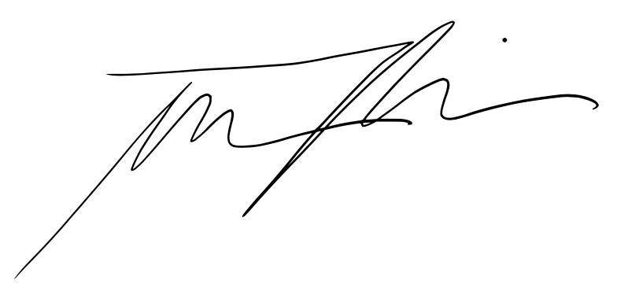 |  |  |  | Date: | 2021-11-14

Signature of Supervisor : |  |  |  |  |  |  | Date:

กรณีที่บริษัทมีการให้ OT: เราจะเริ่มนับเป็นค่า OT หลัง 8 ชั่วโมงทำงานเป็นต้นไป เช่น เวลาเลิกงาน 17.00 น. แต่ทำงานถึง 18.30 น. จะได้ OT 1.30 ชั่วโมง วิธีการคิดเวลา OT หากทำไม่ครบชั่วโมง เช่น ตั้งแต่ 17.00 น - 17.45 น. > จะคิดเศษนาทีโดยนำ 45 หาร 60 วินาที = 0.75 ชั่วโมง
* ทำงานวันเสาร์-อาทิตย์ ในเวลา 8.00-17.00 หรือไม่ถึง 8 ชั่วโมง > ใส่จำนวนชั่วโมงทำงานในช่อง Normal ** ทำงานวันเสาร์-อาทิตย์ หลัง 17.00 เป็นต้นไป หรือมากกว่า 8 ชั่วโมง > ใส่จำนวนชั่วโมงทำงานในช่อง OT

